对应力矩一览表
力矩参数对应一览表
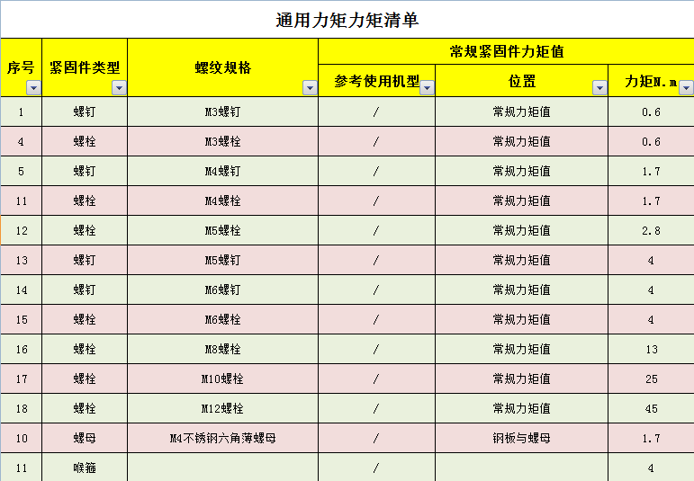 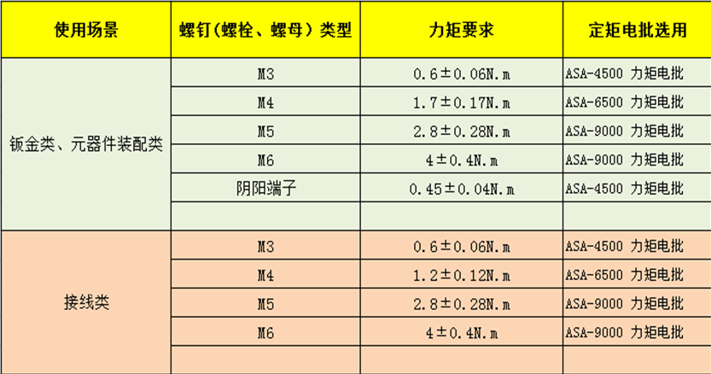
M3六角螺柱

说明：扳手力矩值选取最合理原则：螺钉的紧固力矩值要在扭力扳手的最大力矩值的1/2--2/3之间，对于操作空间不足的，经工艺确认后才可以暂不按力矩值来紧固。

补液箱分装-1
 | 项目A |  |  |  | 编制/日期 | 郑宇X2026/01.20 |  |  | 版 本 |  | A
 |  |  |  |  | 校 对 | 王X
 |  |  |  |  | 标准化 | 邓水X |  |  | 修改号 |  | 0
文件编号：Q/SL 103033766XX-2025 | 适用机型 | 54110300005X | 适用基地 | X基地 | 会 签 | 曹梓X |  |  | 工序代号 |  | FZ.1-1
 |  |  |  |  | 批 准 | 李汉X |  |  | 工序名称
 |  |  |  |  | 装配人数 |  |  |  | 标准工时
装配内容 |  |  |  |  |  |  | 序号 | 关键控制要点
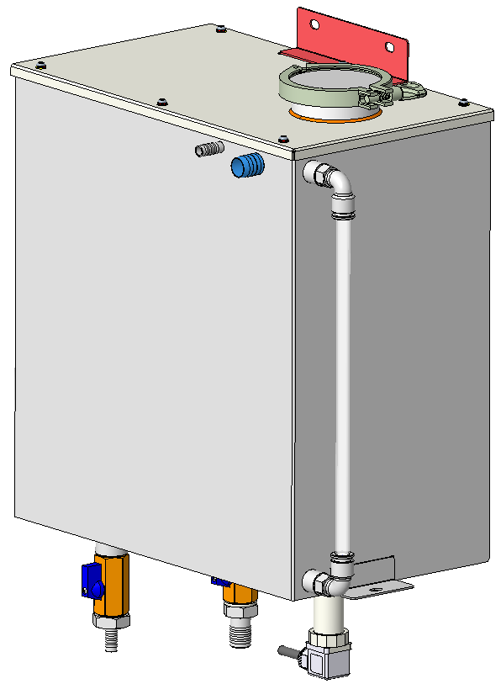
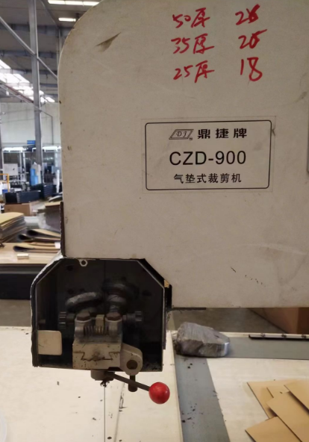
 |  |  |  |  |  |  | 1 | 佩戴洁净手套安装，防止补液箱表面留下手印。
 |  |  |  |  |  |  | 2 | 管接头安装前检查是否已安装垫圈并划线处理
 |  |  |  |  |  |  | 3 | 软管剪切使用裁剪机剪切合适长度
 |  |  |  |  |  |  | 4
 |  |  |  |  |  |  | 5
 |  |  |  |  |  |  | 6
 |  |  |  |  |  |  | 7
 |  |  |  |  |  |  | 8
 |  |  |  |  |  |  | 9
 |  |  |  |  |  |  | 10
 |  |  |  |  |  |  | 11
2
 |  |  |  |  |  |  | 物 料 表
 |  |  |  |  |  |  | 序号 | 物料编码 |  | 名称/规格/代号 |  | 数量
 |  |  |  |  |  |  | 1 | 100207000054 |  | 软管_ID9xOD12-PTFE |  | 328mm
 |  |  |  |  |  |  | 2
 |  |  |  |  |  |  | 3
 |  |  |  |  |  |  | 4
 |  |  |  |  |  |  | 5
 |  |  |  |  |  |  | 6
 |  |  |  |  |  |  | 7
 |  |  |  |  |  |  | 8
步骤1：软管半成品使用裁剪机剪切一段软管，长度328mm。
注意：不允许使用剪刀之类工具人工裁剪软管
 |  |  |  |  |  |  | 9
 |  |  |  |  |  |  | 工 具/工 装 表
 |  |  |  |  |  |  | 序号 | 名称 |  | 代号/规格 |  | 数量
 |  |  |  |  |  |  | 1
 |  |  |  |  |  |  | 2
 |  |  |  |  |  |  | 3
 |  |  |  |  |  |  | 4

补液箱分装-2
 | 项目A |  |  |  | 编制/日期 | 郑宇X2026/01.20 |  |  | 版 本 |  | A
 |  |  |  |  | 校 对 | 王X
 |  |  |  |  | 标准化 | 邓水X |  |  | 修改号 |  | 0
文件编号：Q/SL 103033766XX-2025 | 适用机型 | 541103000054 | 适用基地 | X基地 | 会 签 | 曹梓X |  |  | 工序代号 |  | FZ.1-2
 |  |  |  |  | 批 准 | 李汉X |  |  | 工序名称
 |  |  |  |  | 装配人数 |  |  |  | 标准工时
装配内容 |  |  |  |  |  |  | 序号 | 关键控制要点
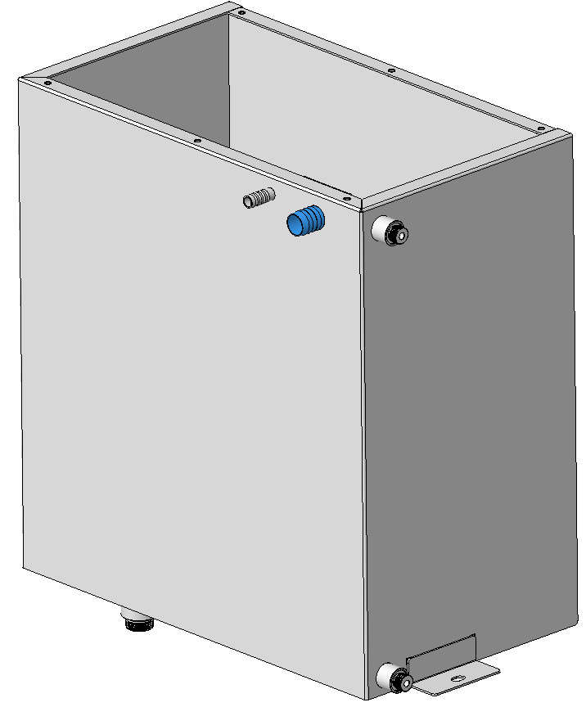
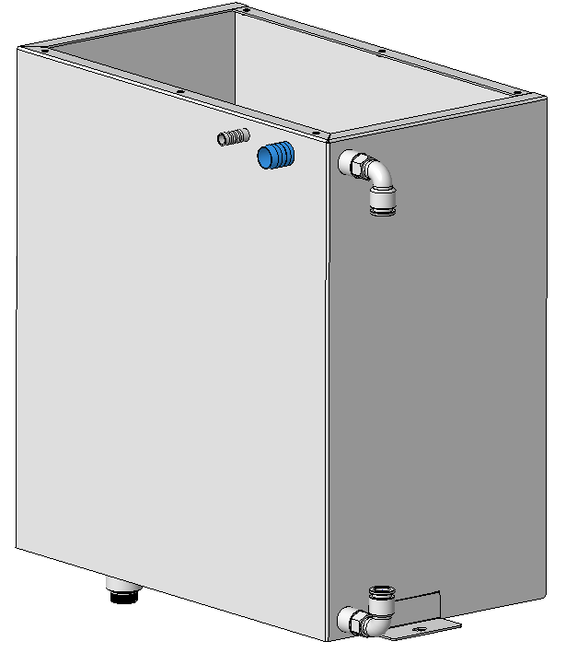
 |  |  |  |  |  |  | 1 | 佩戴洁净手套安装，防止补液箱表面留下手印。
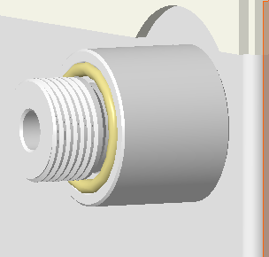
 |  |  |  |  |  |  | 2 | 管接头安装前检查是否已安装垫圈并划线处理
 |  |  |  |  |  |  | 3 | 软管剪切使用裁剪机剪切合适长度
3
 |  |  |  |  |  |  | 4
 |  |  |  |  |  |  | 5
1
 |  |  |  |  |  |  | 6
 |  |  |  |  |  |  | 7
2
 |  |  |  |  |  |  | 8
 |  |  |  |  |  |  | 9
 |  |  |  |  |  |  | 10
 |  |  |  |  |  |  | 11
步骤1：水箱接头凹槽位置放置密封圈（共两处）；
 |  |  |  |  |  |  | 物 料 表
 |  |  |  |  |  |  | 序号 | 物料编码 |  | 名称/规格/代号 |  | 数量
步骤2：安装快接弯头前检查有无密封圈，弯头拧紧力矩为13N.m，紧固后划线确认；
 |  |  |  |  |  |  | 1 | 300233000171 |  | 水箱焊件-JH9919000419 |  | 1
 |  |  |  |  |  |  | 2 | 310109000236 |  | 密封圈 |  | 2
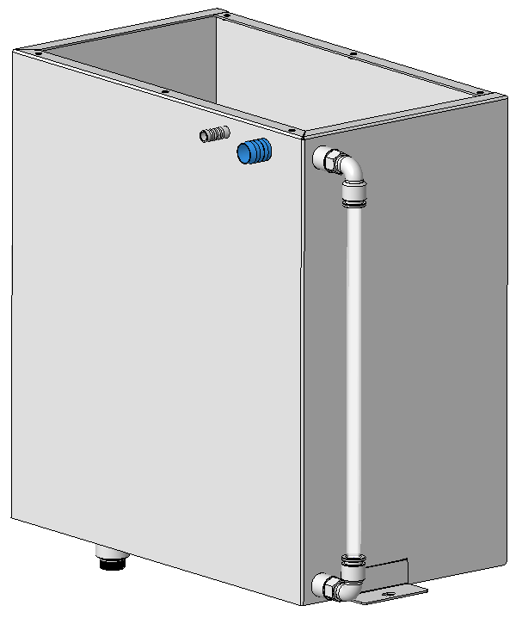
 |  |  |  |  |  |  | 3 | 310108000165 |  | 快接弯头 BT0905905398 |  | 2
 |  |  |  |  |  |  | 4 | 100207000054 |  | 软管_ID9xOD12-PTFE |  | 328mm
 |  |  |  |  |  |  | 5
 |  |  |  |  |  |  | 6
 |  |  |  |  |  |  | 7
 |  |  |  |  |  |  | 8
步骤3：如图将软管插入两边快接弯头，注意软管必须插接到快接弯头底部；
 |  |  |  |  |  |  | 9
 |  |  |  |  |  |  | 工 具/工 装 表
 |  |  |  |  |  |  | 序号 | 名称 |  | 代号/规格 |  | 数量
 |  |  |  |  |  |  | 1
 |  |  |  |  |  |  | 2
 |  |  |  |  |  |  | 3
 |  |  |  |  |  |  | 4

补液箱分装-3
 | 项目A |  |  |  | 编制/日期 | 郑宇X2026/01.20 |  |  | 版 本 |  | A
 |  |  |  |  | 校 对 | 王X
 |  |  |  |  | 标准化 | 邓水X |  |  | 修改号 |  | 0
文件编号：Q/SL 103033766XX-2025 | 适用机型 | 541103000054 | 适用基地 | X基地 | 会 签 | 曹梓X |  |  | 工序代号 |  | FZ.1-3
 |  |  |  |  | 批 准 | 李汉X |  |  | 工序名称
 |  |  |  |  | 装配人数 |  |  |  | 标准工时
装配内容 |  |  |  |  |  |  | 序号 | 关键控制要点
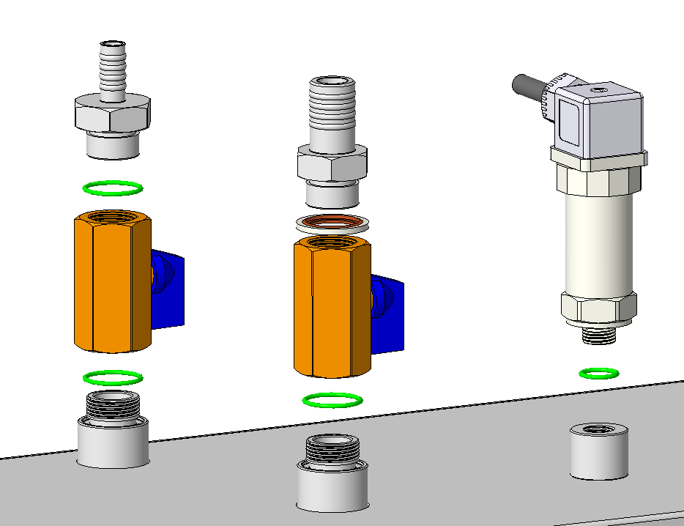
 |  |  |  |  |  |  | 1 | 佩戴洁净手套安装，防止补液箱表面留下手印。
 |  |  |  |  |  |  | 2
 |  |  |  |  |  |  | 3
3
步骤1：安装压力传感器，扭力为13N.m
 |  |  |  |  |  |  | 4
5
 |  |  |  |  |  |  | 5
1
 |  |  |  |  |  |  | 6
4
 |  |  |  |  |  |  | 7
7
 |  |  |  |  |  |  | 物 料 表
2
 |  |  |  |  |  |  | 序号 | 物料编码 |  | 名称/规格/代号 |  | 数量
2
 |  |  |  |  |  |  | 1 | 310109000270 |  | O形密封圈_DKBA04858236-O-E3-1_8-20_6-0 |  | 3
 |  |  |  |  |  |  | 2 | 130407000309 |  | 球阀_W1000-2xDN15-304 |  | 2
1
6
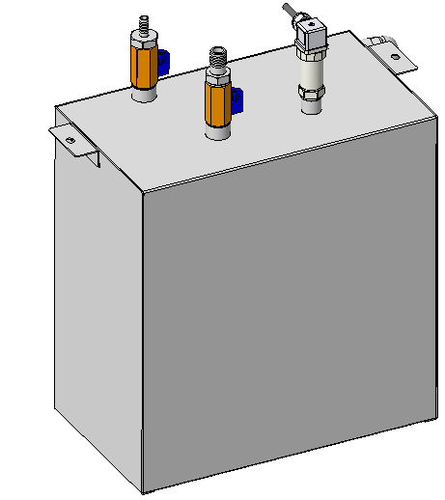
 |  |  |  |  |  |  | 3 | 310105000711 |  | 不锈钢转接头_JT-G1/2外-带凹槽-OD11宝塔-S30x45-304L |  | 1
1
 |  |  |  |  |  |  | 4 | 310109000298 |  | 密封圈_DKBA04858236-MC-E3-0 |  | 1
 |  |  |  |  |  |  | 5 | 310105000545 |  | 不锈钢转接头_JT-G1/2外-OD18宝塔-304 |  | 1
 |  |  |  |  |  |  | 6 | 310109000236 |  | O形密封圈_DKBA04858236-O-E3-1_8-12_5-0 |  | 1
 |  |  |  |  |  |  | 7 | 150410000101 |  | 压力传感器_SUP-P300-H1-R2 |  | 1
 |  |  |  |  |  |  | 8
 |  |  |  |  |  |  | 9
步骤1：按图示安装阀体和接头，扭力为20N.m；
步骤1：按图示安装阀体和接头，扭力为20N.m；
 |  |  |  |  |  |  | 10
 |  |  |  |  |  |  | 11
 |  |  |  |  |  |  | 12
 |  |  |  |  |  |  | 13
 |  |  |  |  |  |  | 工 具/工 装 表
 |  |  |  |  |  |  | 序号 | 名称 |  | 代号/规格 |  | 数量
 |  |  |  |  |  |  | 1
 |  |  |  |  |  |  | 2
 |  |  |  |  |  |  | 3
 |  |  |  |  |  |  | 4

